112
 |  |  | Приложение №3 «Параметры перевозок» к государственному контракту №___ от ______________ 20__ г
 |  |  |  |  |  |  |  |  | Таблица 2 «Тип (ID) расписания»

 |  |  |  |  |  |  |  |  | Тип (ID) расписания | Понедельник | Вторник | Среда | Четверг | Пятница | Суббота | Воскресенье | Праздничные дни | Дата начала осуществления перевозок в соответствии с указанным типом (ID) расписания |  | Дата окончания осуществления перевозок в соответствии с указанным типом (ID) расписания
№ (ID) Маршрута: 112

Дата начала осуществления перевозок |  |  |  |  |  |  |  |  | 1 | 1 | 1 | 1 | 1 | 1 | 0 | 0 | 0 | октябрь |  | апрель
 |  |  |  |  |  |  |  |  | 2 | 0 | 0 | 0 | 0 | 0 | 1 | 1 | 1 | октябрь |  | апрель
«___» __________________ 20__ г. |  |  |  |  |  |  |  |  | 3 | 1 | 1 | 1 | 1 | 1 | 0 | 0 | 0 | май |  | сентябрь
 |  |  |  |  |  |  |  |  | 4 | 0 | 0 | 0 | 0 | 0 | 1 | 1 | 1 | май |  | сентябрь

 |  |  |  |  |  |  |  |  | Таблица 3 «Исключения для каждого типа (ID) расписания»
Тип транспортного средства
 |  |  |  |  |  |  |  |  | Тип (ID) расписания |  |  |  | Дата |  |  | День недели |  |  | Тип (ID) расписания, в соответствии с которым будут осуществляться перевозки в указанный день
Категория транспортного средства для использования на маршруте: БВ
 |  |  |  |  |  |  |  |  | [код типа (ID) расписания] |  |  |  | [дата] |  |  | [день недели] |  |  | [код типа (ID) расписания]

Количество транспортных средств |  |  |  |  |  |  |  |  | Таблица 4 «Интервалы движения для каждого типа (ID) расписания»
 |  |  |  |  |  |  |  |  |  |  | R | S | T | U |  |  |  | Y | Z | AA | AB
 |  |  |  |  |  |  |  |  | Тип (ID) расписания | Время (период суток) | Прямое направление |  | Обратное направление |  |  | Тип (ID) расписания | Время (период суток) | Прямое направление |  | Обратное направление
Минимальное количество транспортных средств: 17 ед. |  |  |  |  |  |  |  |  |  |  | Количество рейсов | Период времени с момента отправления предыдущего ТС (минут) | Количество рейсов | Период времени с момента отправления предыдущего ТС (минут) |  |  |  | Количество рейсов | Период времени с момента отправления предыдущего ТС (минут) | Количество рейсов | Период времени с момента отправления предыдущего ТС (минут)

Трасса маршрута
 |  |  |  |  |  |  |  |  | 1 | 3:00:00 | 0 | нет рейсов | 0 | нет рейсов |  | 2 | 3:00:00 | 0 | нет рейсов | 0 | нет рейсов
Начальный пункт: Капотня |  |  |  |  |  |  |  |  | 1 | 3:30:00 | 0 | нет рейсов | 0 | нет рейсов |  | 2 | 3:30:00 | 0 | нет рейсов | 0 | нет рейсов
 |  |  |  |  |  |  |  |  | 1 | 4:00:00 | 0 | нет рейсов | 0 | нет рейсов |  | 2 | 4:00:00 | 0 | нет рейсов | 0 | нет рейсов
Конечный пункт: Метро "Братиславская" |  |  |  |  |  |  |  |  | 1 | 4:30:00 | 0 | нет рейсов | 0 | нет рейсов |  | 2 | 4:30:00 | 0 | нет рейсов | 0 | нет рейсов
 |  |  |  |  |  |  |  |  | 1 | 5:00:00 | 0 | нет рейсов | 0 | нет рейсов |  | 2 | 5:00:00 | 0 | нет рейсов | 0 | нет рейсов
 |  |  |  |  |  |  |  |  | 1 | 5:30:00 | 1 | 27 - 33 | 1 | 27 - 33 |  | 2 | 5:30:00 | 1 | 27 - 33 | 1 | 27 - 33
Протяженность маршрута (в километрах): |  |  |  |  |  |  |  |  | 1 | 6:00:00 | 3 | 10 | 3 | 10 |  | 2 | 6:00:00 | 3 | 11 - 13 | 3 | 11 - 13
 |  |  |  |  |  |  |  |  | 1 | 6:30:00 | 3 | 10 | 3 | 10 |  | 2 | 6:30:00 | 2 | 11 - 13 | 2 | 11 - 13
Прямой путь следования: |  |  | 8.08 |  |  |  |  |  | 1 | 7:00:00 | 9 | 4 | 9 | 4 |  | 2 | 7:00:00 | 3 | 11 - 13 | 3 | 11 - 13
 |  |  |  |  |  |  |  |  | 1 | 7:30:00 | 9 | 4 | 9 | 4 |  | 2 | 7:30:00 | 2 | 11 - 13 | 2 | 11 - 13
Обратный путь следования: |  |  | 8.41 |  |  |  |  |  | 1 | 8:00:00 | 9 | 4 | 9 | 4 |  | 2 | 8:00:00 | 3 | 10 | 3 | 10
 |  |  |  |  |  |  |  |  | 1 | 8:30:00 | 9 | 4 | 9 | 4 |  | 2 | 8:30:00 | 3 | 10 | 3 | 10
Длина оборотного рейса: |  |  | 16.49 |  |  |  |  |  | 1 | 9:00:00 | 9 | 4 | 9 | 4 |  | 2 | 9:00:00 | 3 | 10 | 3 | 10
 |  |  |  |  |  |  |  |  | 1 | 9:30:00 | 9 | 4 | 9 | 4 |  | 2 | 9:30:00 | 3 | 10 | 3 | 10
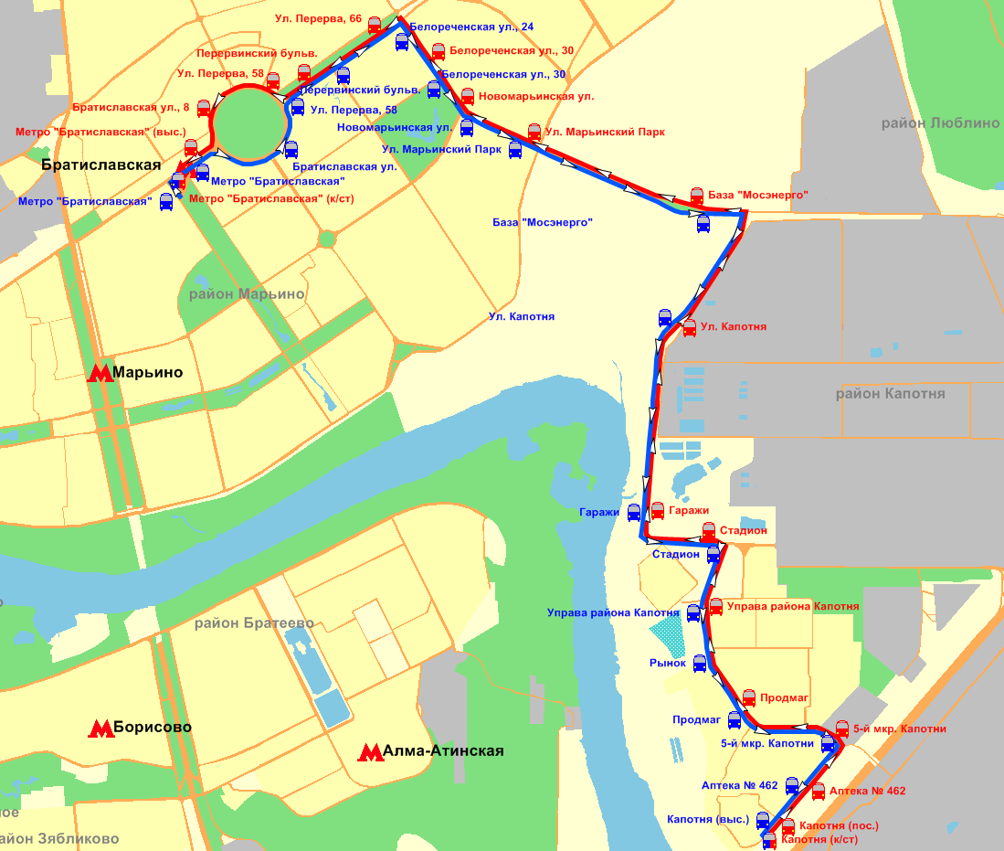
 |  |  |  |  |  |  |  |  | 1 | 10:00:00 | 4 | 9 | 4 | 9 |  | 2 | 10:00:00 | 3 | 10 | 3 | 10
 |  |  |  |  |  |  |  |  | 1 | 10:30:00 | 3 | 9 | 3 | 9 |  | 2 | 10:30:00 | 3 | 10 | 3 | 10
 |  |  |  |  |  |  |  |  | 1 | 11:00:00 | 4 | 9 | 4 | 9 |  | 2 | 11:00:00 | 3 | 10 | 3 | 10
 |  |  |  |  |  |  |  |  | 1 | 11:30:00 | 3 | 9 | 3 | 9 |  | 2 | 11:30:00 | 3 | 10 | 3 | 10
 |  |  |  |  |  |  |  |  | 1 | 12:00:00 | 4 | 9 | 4 | 9 |  | 2 | 12:00:00 | 3 | 10 | 3 | 10
 |  |  |  |  |  |  |  |  | 1 | 12:30:00 | 3 | 9 | 3 | 9 |  | 2 | 12:30:00 | 3 | 10 | 3 | 10
 |  |  |  |  |  |  |  |  | 1 | 13:00:00 | 6 | 6 | 6 | 6 |  | 2 | 13:00:00 | 3 | 10 | 3 | 10
 |  |  |  |  |  |  |  |  | 1 | 13:30:00 | 6 | 6 | 6 | 6 |  | 2 | 13:30:00 | 3 | 10 | 3 | 10
 |  |  |  |  |  |  |  |  | 1 | 14:00:00 | 5 | 6 | 5 | 6 |  | 2 | 14:00:00 | 3 | 10 | 3 | 10
 |  |  |  |  |  |  |  |  | 1 | 14:30:00 | 6 | 6 | 6 | 6 |  | 2 | 14:30:00 | 3 | 10 | 3 | 10
 |  |  |  |  |  |  |  |  | 1 | 15:00:00 | 6 | 6 | 6 | 6 |  | 2 | 15:00:00 | 3 | 10 | 3 | 10
 |  |  |  |  |  |  |  |  | 1 | 15:30:00 | 5 | 6 | 5 | 6 |  | 2 | 15:30:00 | 3 | 10 | 3 | 10
 |  |  |  |  |  |  |  |  | 1 | 16:00:00 | 6 | 6 | 6 | 6 |  | 2 | 16:00:00 | 3 | 10 | 3 | 10
 |  |  |  |  |  |  |  |  | 1 | 16:30:00 | 6 | 6 | 6 | 6 |  | 2 | 16:30:00 | 3 | 10 | 3 | 10
 |  |  |  |  |  |  |  |  | 1 | 17:00:00 | 5 | 6 | 5 | 6 |  | 2 | 17:00:00 | 3 | 10 | 3 | 10
 |  |  |  |  |  |  |  |  | 1 | 17:30:00 | 6 | 6 | 6 | 6 |  | 2 | 17:30:00 | 3 | 10 | 3 | 10
 |  |  |  |  |  |  |  |  | 1 | 18:00:00 | 6 | 6 | 6 | 6 |  | 2 | 18:00:00 | 3 | 10 | 3 | 10
 |  |  |  |  |  |  |  |  | 1 | 18:30:00 | 5 | 6 | 5 | 6 |  | 2 | 18:30:00 | 3 | 10 | 3 | 10
 |  |  |  |  |  |  |  |  | 1 | 19:00:00 | 6 | 6 | 6 | 6 |  | 2 | 19:00:00 | 3 | 10 | 3 | 10
 |  |  |  |  |  |  |  |  | 1 | 19:30:00 | 3 | 10 | 3 | 10 |  | 2 | 19:30:00 | 2 | 13 - 17 | 2 | 13 - 17
 |  |  |  |  |  |  |  |  | 1 | 20:00:00 | 3 | 10 | 3 | 10 |  | 2 | 20:00:00 | 2 | 13 - 17 | 2 | 13 - 17
 |  |  |  |  |  |  |  |  | 1 | 20:30:00 | 3 | 10 | 3 | 10 |  | 2 | 20:30:00 | 2 | 13 - 17 | 2 | 13 - 17
 |  |  |  |  |  |  |  |  | 1 | 21:00:00 | 3 | 10 | 3 | 10 |  | 2 | 21:00:00 | 2 | 13 - 17 | 2 | 13 - 17
 |  |  |  |  |  |  |  |  | 1 | 21:30:00 | 2 | 13 - 17 | 2 | 13 - 17 |  | 2 | 21:30:00 | 2 | 13 - 17 | 2 | 13 - 17
 |  |  |  |  |  |  |  |  | 1 | 22:00:00 | 2 | 13 - 17 | 2 | 13 - 17 |  | 2 | 22:00:00 | 2 | 13 - 17 | 2 | 13 - 17
 |  |  |  |  |  |  |  |  | 1 | 22:30:00 | 2 | 13 - 17 | 2 | 13 - 17 |  | 2 | 22:30:00 | 2 | 13 - 17 | 2 | 13 - 17
 |  |  |  |  |  |  |  |  | 1 | 23:00:00 | 2 | 13 - 17 | 2 | 13 - 17 |  | 2 | 23:00:00 | 2 | 13 - 17 | 2 | 13 - 17
 |  |  |  |  |  |  |  |  | 1 | 23:30:00 | 2 | 13 - 17 | 2 | 13 - 17 |  | 2 | 23:30:00 | 2 | 13 - 17 | 2 | 13 - 17
 |  |  |  |  |  |  |  |  | 1 | 0:00:00 | 2 | 13 - 17 | 2 | 13 - 17 |  | 2 | 0:00:00 | 2 | 13 - 17 | 2 | 13 - 17
 |  |  |  |  |  |  |  |  | 1 | 0:30:00 | 2 | 13 - 17 | 2 | 13 - 17 |  | 2 | 0:30:00 | 2 | 13 - 17 | 2 | 13 - 17
 |  |  |  |  |  |  |  |  | 1 | 1:00:00 | 1 | 27 - 33 | 1 | 27 - 33 |  | 2 | 1:00:00 | 1 | 27 - 33 | 1 | 27 - 33
 |  |  |  |  |  |  |  |  | 1 | 1:30:00 | 0 | нет рейсов | 0 | нет рейсов |  | 2 | 1:30:00 | 0 | нет рейсов | 0 | нет рейсов
 |  |  |  |  |  |  |  |  | 1 | 2:00:00 | 0 | нет рейсов | 0 | нет рейсов |  | 2 | 2:00:00 | 0 | нет рейсов | 0 | нет рейсов
 |  |  |  |  |  |  |  |  | 1 | 2:30:00 | 0 | нет рейсов | 0 | нет рейсов |  | 2 | 2:30:00 | 0 | нет рейсов | 0 | нет рейсов
 |  |  |  |  |  |  |  |  | Количество рейсов |  | 183 |  | 183 |  |  | Количество рейсов |  | 103 |  | 103

 |  | Таблица 1 «Трасса маршрута»

№ (ID) остановочного пункта | Наименование остановочных пунктов | Трасса следования маршрута | Широта | Долгота | Путь следования (прямой/ обратный) | Накопленная длина маршрута, км | Длина перегона между остановками, км | Номер остановки от первого остановочного пункта по прямому/ обратному пути следования, соответственно | Тип (ID) расписания | Время (период суток) | Прямое направление |  | Обратное направление |  |  | Тип (ID) расписания | Время (период суток) | Прямое направление |  | Обратное направление
 |  |  |  |  |  |  |  |  |  |  | Количество рейсов | Период времени с момента отправления предыдущего ТС (минут) | Количество рейсов (для параметров перевозок) | Период времени с момента отправления предыдущего ТС (минут) |  |  |  | Количество рейсов | Период времени с момента отправления предыдущего ТС (минут) | Количество рейсов | Период времени с момента отправления предыдущего ТС (минут)

 |  |  |  |  |  |  |  |  | 3 | 3:00:00 | 0 | нет рейсов | 0 | нет рейсов |  | 4 | 3:00:00 | 0 | нет рейсов | 0 | нет рейсов
 |  |  |  |  |  |  |  |  | 3 | 3:30:00 | 0 | нет рейсов | 0 | нет рейсов |  | 4 | 3:30:00 | 0 | нет рейсов | 0 | нет рейсов
1 | Капотня (к/ст) | 1-й Капотнинский проезд | 55.6285846671629 | 37.7985758751068 | 0 | 0.00 | 0.00 | 1 | 3 | 4:00:00 | 0 | нет рейсов | 0 | нет рейсов |  | 4 | 4:00:00 | 0 | нет рейсов | 0 | нет рейсов
2 | Капотня (пос.) | 1-й Капотнинский проезд | 55.6294045549523 | 37.7993027991994 | 0 | 0.12 | 0.12 | 2 | 3 | 4:30:00 | 0 | нет рейсов | 0 | нет рейсов |  | 4 | 4:30:00 | 0 | нет рейсов | 0 | нет рейсов
3 | Аптека № 462 | 1-й Капотнинский проезд | 55.6310705753073 | 37.8017757454700 | 0 | 0.37 | 0.24 | 3 | 3 | 5:00:00 | 0 | нет рейсов | 0 | нет рейсов |  | 4 | 5:00:00 | 0 | нет рейсов | 0 | нет рейсов
4 | 5-й мкр. Капотни | 1-й Капотнинский проезд | 55.6331652389834 | 37.8040044864100 | 0 | 0.66 | 0.30 | 4 | 3 | 5:30:00 | 1 | 27 - 33 | 1 | 27 - 33 |  | 4 | 5:30:00 | 1 | 27 - 33 | 1 | 27 - 33
5 | Продмаг | 1-й Капотнинский проезд | 55.6348536303532 | 37.7960316672449 | 0 | 1.24 | 0.58 | 5 | 3 | 6:00:00 | 3 | 10 | 3 | 10 |  | 4 | 6:00:00 | 2 | 13 - 17 | 2 | 13 - 17
6 | Управа района Капотня | 1-й Капотнинский проезд | 55.6393057105986 | 37.7933315291502 | 0 | 1.79 | 0.54 | 6 | 3 | 6:30:00 | 3 | 10 | 3 | 10 |  | 4 | 6:30:00 | 2 | 13 - 17 | 2 | 13 - 17
7 | Стадион | улица Капотня | 55.6422915417152 | 37.7934788899681 | 0 | 2.20 | 0.41 | 7 | 3 | 7:00:00 | 8 | 4 | 8 | 4 |  | 4 | 7:00:00 | 2 | 13 - 17 | 2 | 13 - 17
8 | Гаражи | улица Капотня | 55.6437835832443 | 37.7884857527826 | 0 | 2.67 | 0.47 | 8 | 3 | 7:30:00 | 7 | 4 | 7 | 4 |  | 4 | 7:30:00 | 2 | 12 - 14 | 2 | 12 - 14
9 | Ул. Капотня (по требованию) | улица Капотня | 55.6524376020933 | 37.7914572761408 | 0 | 3.68 | 1.01 | 9 | 3 | 8:00:00 | 8 | 4 | 8 | 4 |  | 4 | 8:00:00 | 2 | 12 - 14 | 2 | 12 - 14
10 | База "Мосэнерго" (по требованию) | улица Верхние Поля | 55.6575523261014 | 37.7923716059581 | 0 | 4.59 | 0.91 | 10 | 3 | 8:30:00 | 7 | 4 | 7 | 4 |  | 4 | 8:30:00 | 3 | 12 - 14 | 3 | 12 - 14
11 | Ул. Марьинский Парк | Белореченская улица | 55.6606473810305 | 37.7789158103396 | 0 | 5.53 | 0.93 | 11 | 3 | 9:00:00 | 7 | 5 | 7 | 5 |  | 4 | 9:00:00 | 2 | 12 - 14 | 2 | 12 - 14
12 | Новомарьинская ул. | Белореченская улица | 55.6624579887032 | 37.7731387464133 | 0 | 5.95 | 0.43 | 12 | 3 | 9:30:00 | 7 | 5 | 7 | 5 |  | 4 | 9:30:00 | 2 | 12 - 14 | 2 | 12 - 14
13 | Белореченская ул., 30 | Белореченская улица | 55.6645229970388 | 37.7706969962635 | 0 | 6.23 | 0.28 | 13 | 3 | 10:00:00 | 4 | 9 | 4 | 9 |  | 4 | 10:00:00 | 3 | 12 - 14 | 3 | 12 - 14
14 | Ул. Перерва, 66 | улица Перерва | 55.6657039323197 | 37.7667054340898 | 0 | 6.59 | 0.36 | 14 | 3 | 10:30:00 | 3 | 9 | 3 | 9 |  | 4 | 10:30:00 | 2 | 12 - 14 | 2 | 12 - 14
15 | Перервинский бульв. | улица Перерва | 55.6635046609985 | 37.7609487561240 | 0 | 7.02 | 0.44 | 15 | 3 | 11:00:00 | 4 | 9 | 4 | 9 |  | 4 | 11:00:00 | 2 | 12 - 14 | 2 | 12 - 14
16 | Ул. Перерва, 58 | улица Перерва | 55.6631744789725 | 37.7575246777291 | 0 | 7.30 | 0.28 | 16 | 3 | 11:30:00 | 3 | 9 | 3 | 9 |  | 4 | 11:30:00 | 3 | 12 - 14 | 3 | 12 - 14
17 | Братиславская ул., 8 | улица Перерва | 55.6620941490113 | 37.7529756408753 | 0 | 7.63 | 0.33 | 17 | 3 | 12:00:00 | 4 | 9 | 4 | 9 |  | 4 | 12:00:00 | 2 | 12 - 14 | 2 | 12 - 14
18 | Метро "Братиславская" (выс.) | улица Перерва | 55.6599727468751 | 37.7517693015054 | 0 | 7.91 | 0.28 | 18 | 3 | 12:30:00 | 3 | 9 | 3 | 9 |  | 4 | 12:30:00 | 2 | 12 - 14 | 2 | 12 - 14
...

